RasPi
Raspberrypi I/O - Servo - GPIO pin connect

 |  | original | PrintPupper |  |  |  | original | PrintPupper
Front Left | FL1 | 14 | GPIO 17 | PIN 11 | Front Right | FR1 | 2 | GPIO 23 | PIN 16 | IMU | SDA | GPIO 2 | PIN 3
 | FL2 | 15 | GPIO 27 | PIN 13 |  | FR2 | 3 | GPIO 24 | PIN 18 |  | SCL | GPIO 3 | PIN 5
 | FL3 | 17 | GPIO 22 | PIN 15 |  | FR3 | 4 | GPIO 25 | PIN 22

Back Left | BL1 | 23 | GPIO 5 | PIN 29 | Back Right | BR1 | 18 | GPIO 16 | PIN 36 | LED | LED1 Red | Power5.2V
 | BL2 | 24 | GPIO 6 | PIN 31 |  | BR2 | 27 | GPIO 20 | PIN 38 |  | LED2 Green | GPIO 0 | PIN 27
 | BL3 | 25 | GPIO 19 | PIN 35 |  | BR3 | 22 | GPIO 21 | PIN 40 |  | LED2 Blue | GPIO 1 | PIN 28

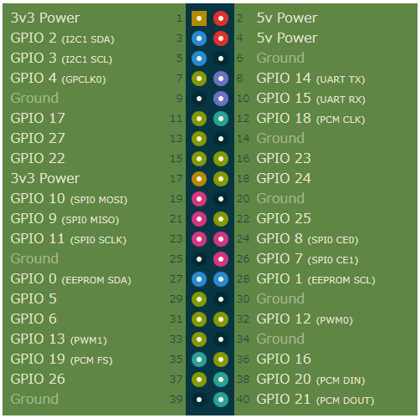
IMU
 |  |  |  |  |  |  |  |  |  | UART | TXD | GPIO 14 | PIN 8
 |  |  |  |  |  |  |  |  |  |  | RXD | GPIO 15 | PIN 10
UART

FrontLeft

Front Right

LED

Back Left

Back Right

PowerModule
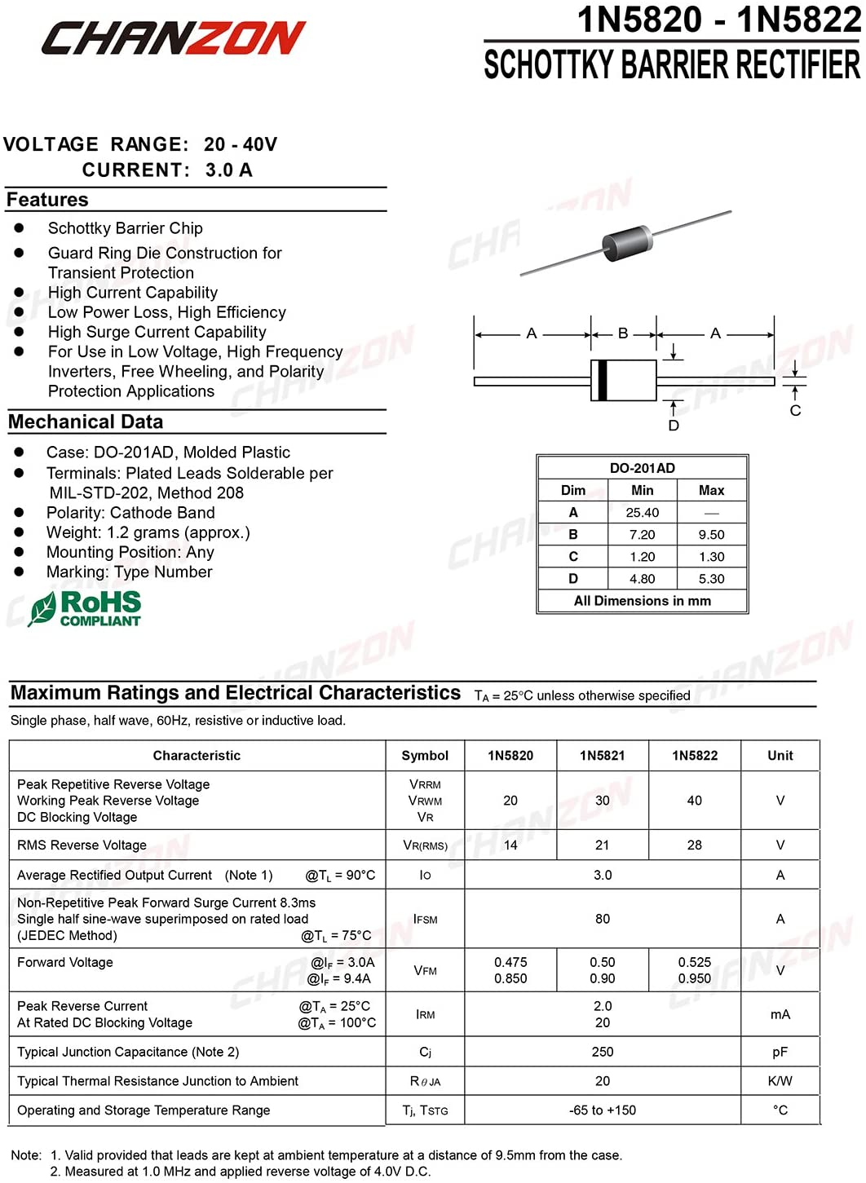
XL6009 DC-DC Buck Boost Voltage Converter Power Module 4A 400KHz Adjustable Switch Module 3.8-30V to 1.25-35V Power Supply
https://www.amazon.co.jp/gp/product/B07S8WTHHF/

adjust to 5.2V
5.2Vに合わせます

48mm
45mm
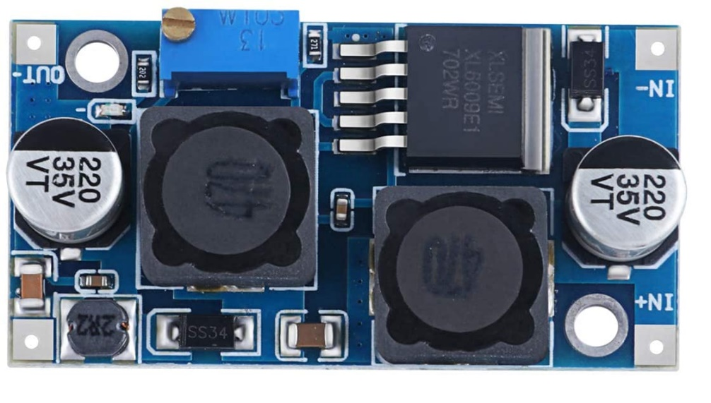
25mm
22mm

Polarized Capacitance 2200uF 16V | D10mm P5mm H20mm
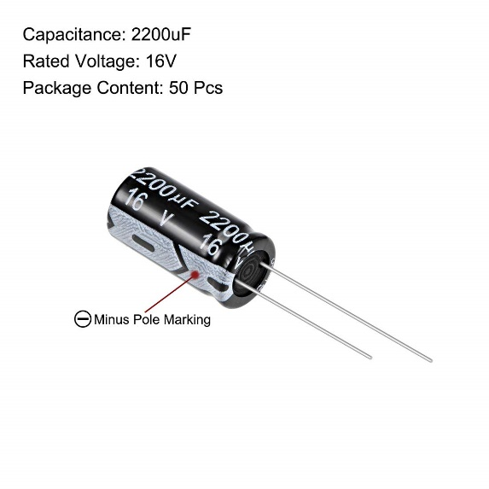
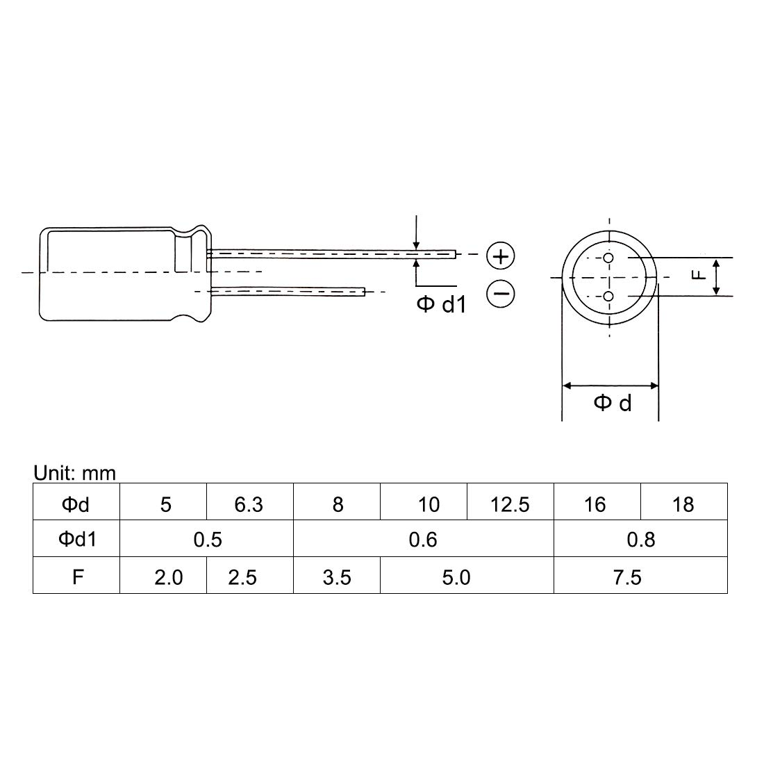

1N5820 shotkey diode 3A 20V

IMU
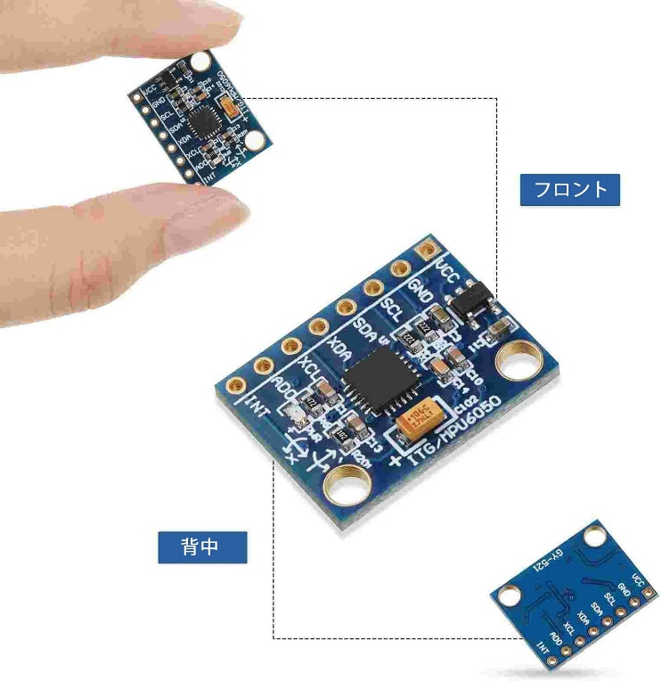
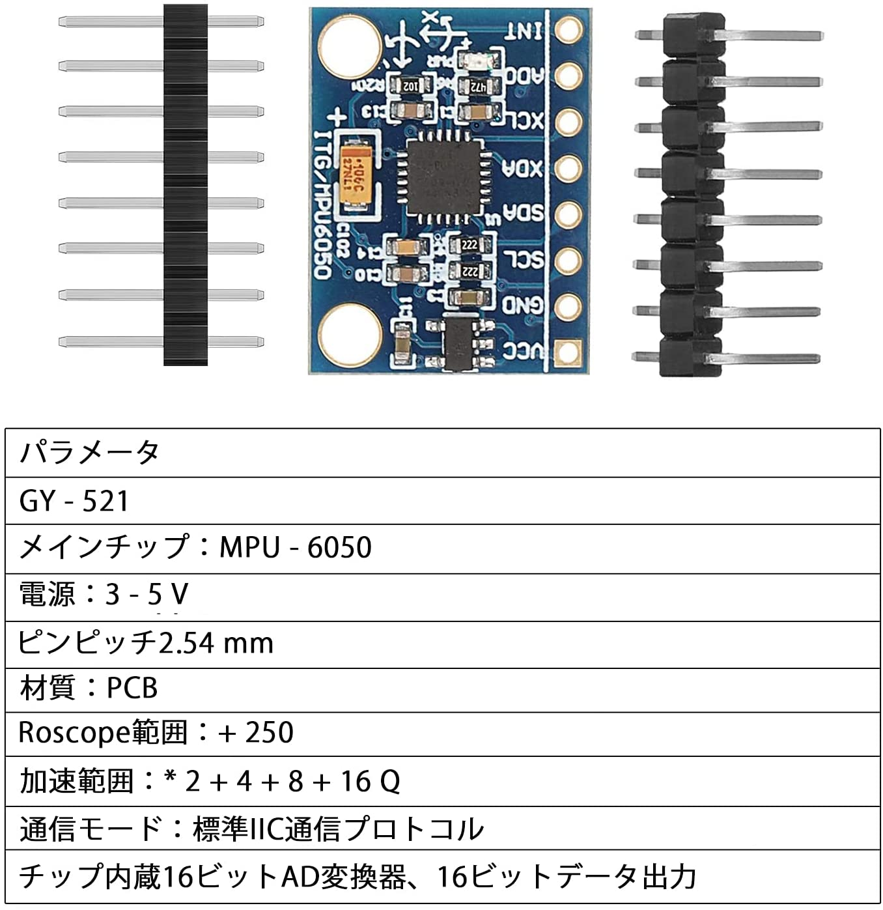
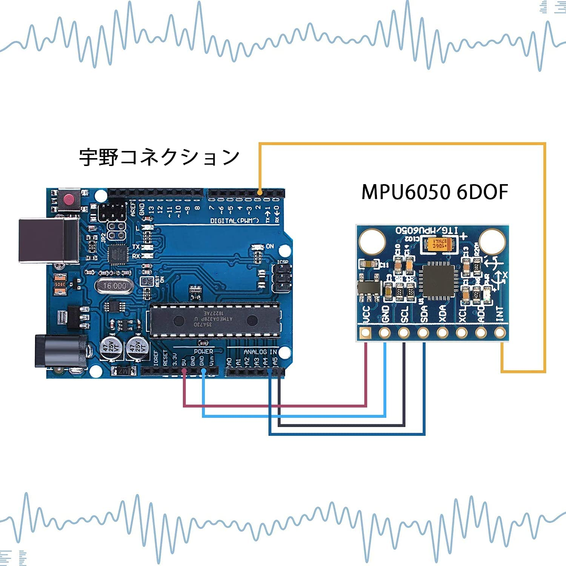
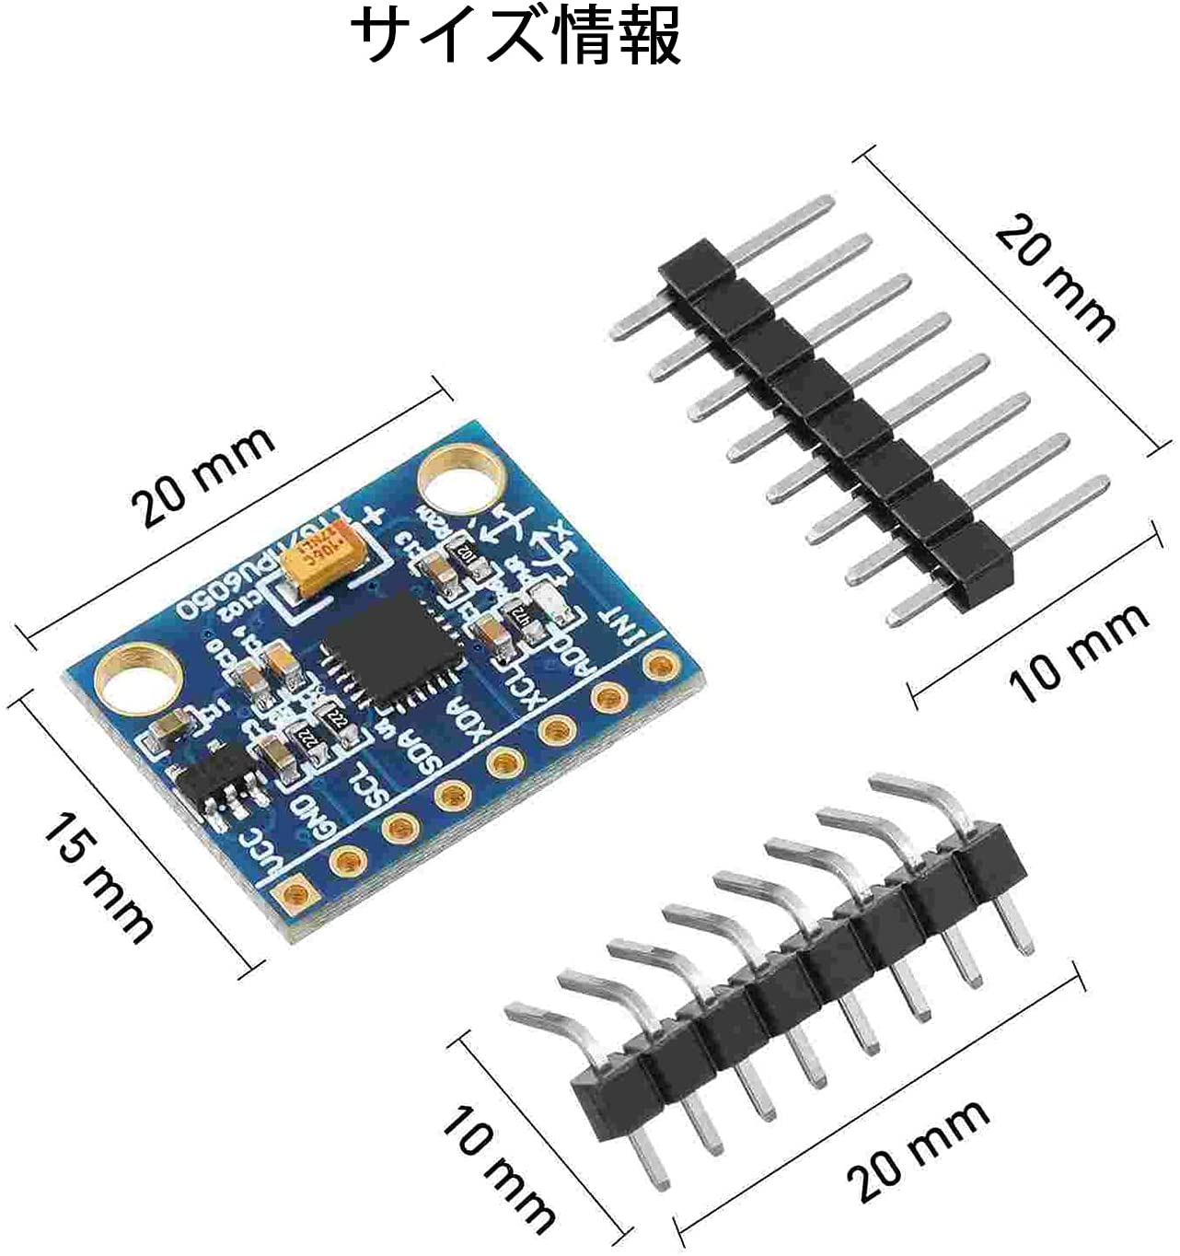
MPU6050 3軸加速度計ジャイロスコープモジュール6 DOF 6軸加速度センサー

Battery
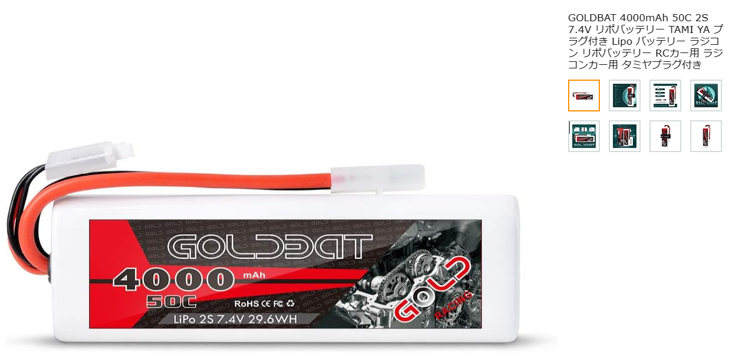
2S 7.4V Lipo

